TIGGO
欧冠嘉配件采购需求
序号 | 品牌 | 品牌 | 车型 | 产品 | 图片 | OE码 | 数量（件） | 单价（元，不含税） | 单价（元，含税） | 备货周期（天） | 备注
1 | JETOUR | 奇瑞捷途 | jetour x90 plus 21-- | 散热器格栅 | 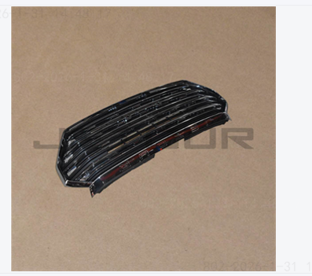 | F208401100 |  | 520 | 546 |  | 配套
2 | JETOUR | 奇瑞捷途 | jetour x90 plus 21-- | 发动机散热器 | 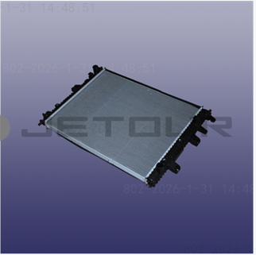 | F081301110HD |  | 220 | 231 |  | 配套
3 | JETOUR | 奇瑞捷途 | jetour x90 plus 21-- | 引擎盖 | 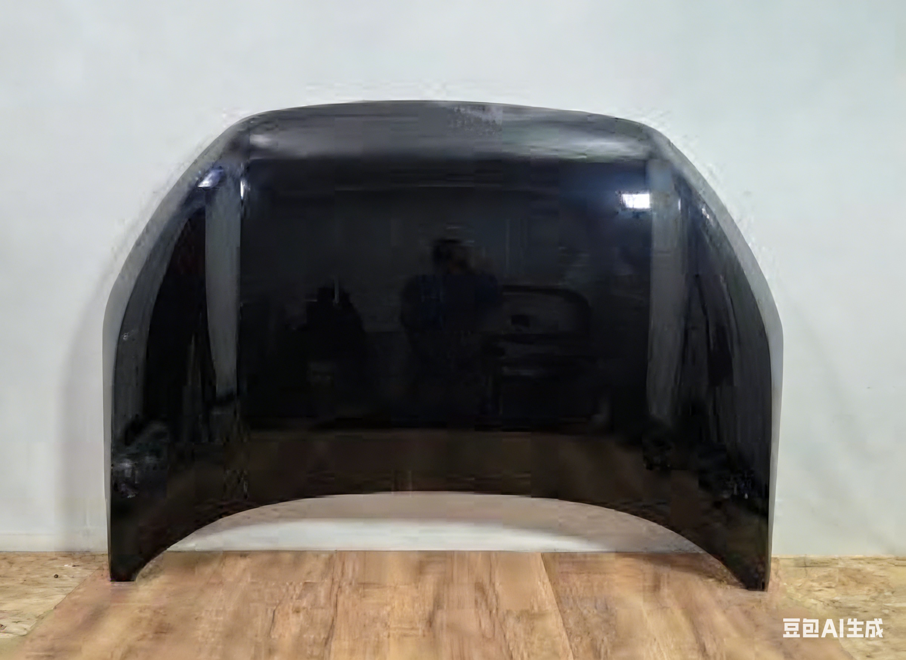 | 553000870AADYJ |  | 390 | 429
4 | JETOUR | 奇瑞捷途 | jetour x90 plus 21-- | 前保险杠上部外壳 | 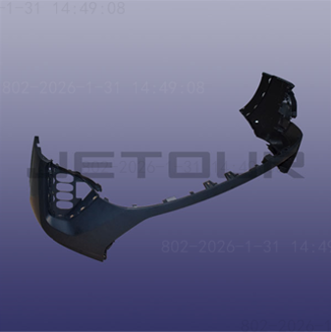 | F202803501DQ |  | 270 | 283.5 |  | 配套
5 | JETOUR | 奇瑞捷途 | jetour x90 plus 21-- | 前保险杠下部外壳 | 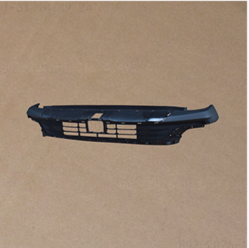 | F202803513 |  | 220 | 231 |  | 配套
6 | Hyundai-KIA | 现代起亚 | KIA CEED 21- | 左前大灯 |  | 92101-J7061
7 | Hyundai-KIA | 现代起亚 | KIA CEED 21- | 左前灯 |  | 92101-J7060
8 | Hyundai-KIA | 现代起亚 | KIA CEED 21- | 右前灯 | 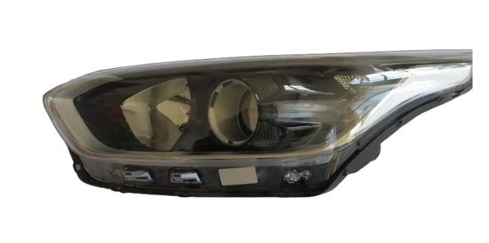 | 92102-J7000 | 4 | 850 | 909.5
9 | Great Wall | 长城 | wingle 7 | 左前大灯 | 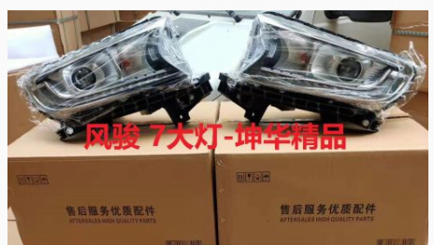 | 4121100AP6PXA |  | 290 | 319
10 | Great Wall | 长城 | wingle 7 | 右前大灯 |  | 4121200AP6PXA |  | 290 | 319
11 | changan | 长安 | changan cs55 plus | 前保险杠（改款，2021年以后）上部 |  | 2803101AW20
12 | changan | 长安 | changan cs55 plus | 散热器格栅 |  | S203F2713011200
13 | Hyundai-KIA | 现代起亚 | hyundai tucson 21 | 引擎盖 | 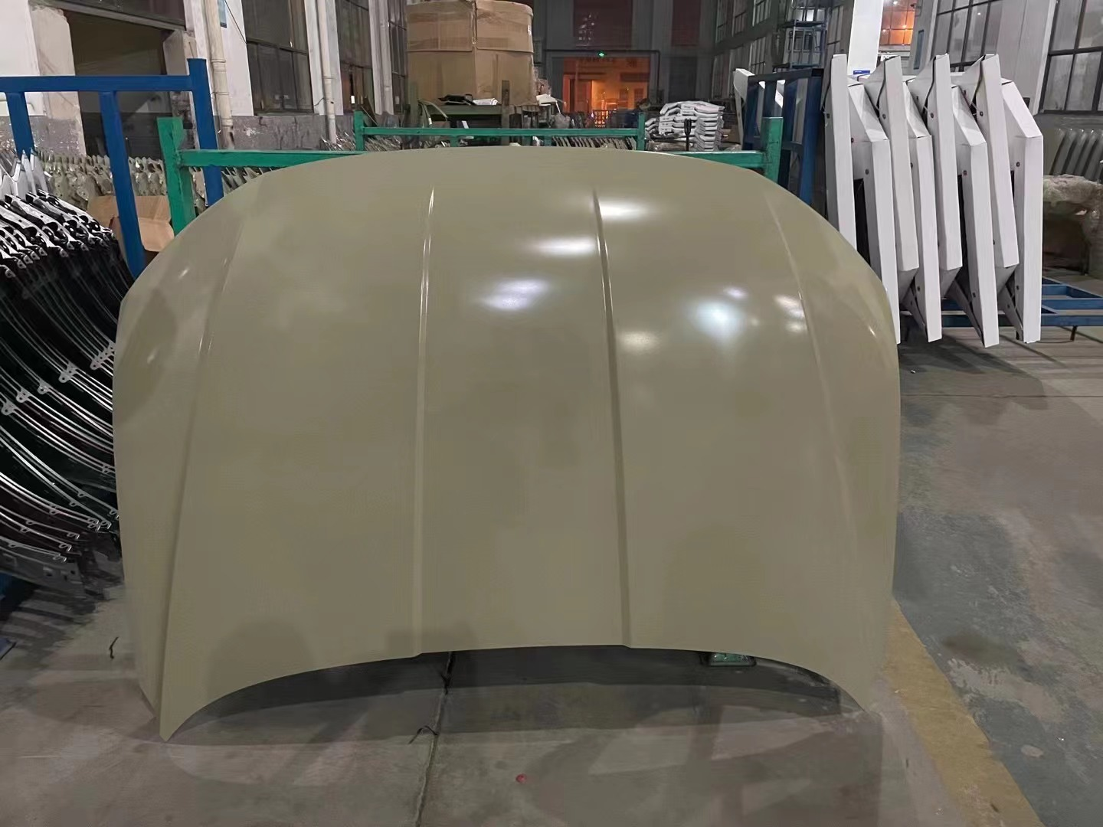 | 66400-N9000 |  | 380 | 418
14 | Hyundai-KIA | 现代起亚 | hyundai tucson 21 | 左前等 | 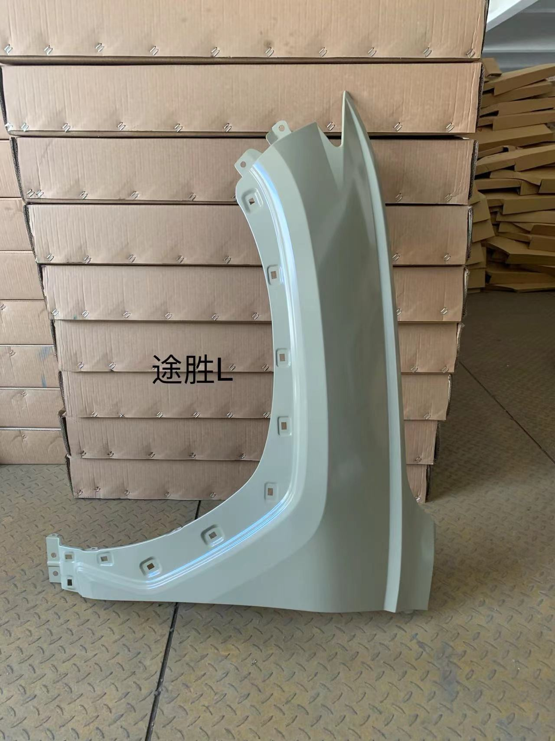 | 66311-N9000 |  | 120 | 132
15 | Hyundai-KIA | 现代起亚 | hyundai tucson 21 | 右日间行车灯 | 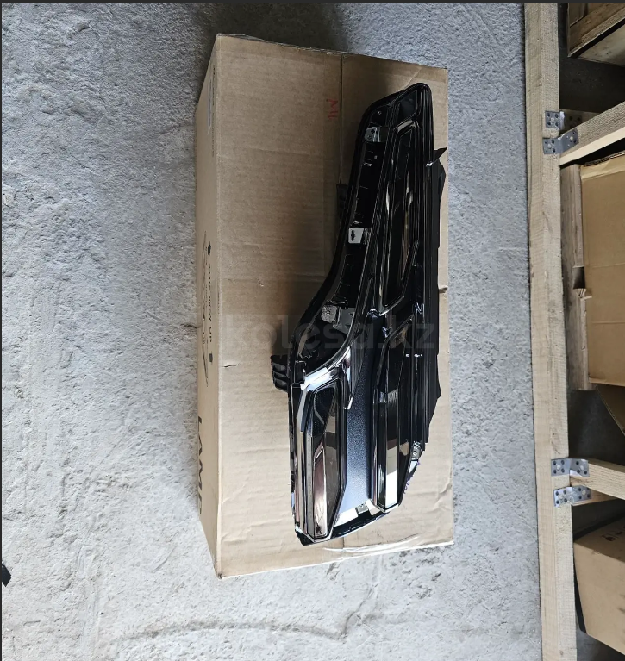 | 92208N9700 | 10对 | 350 | 395.5 | 年后
16 | Hyundai-KIA | 现代起亚 | hyundai tucson 21 | 右前大灯 | 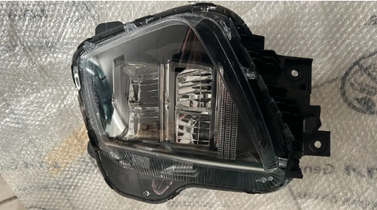 | 92102N9600 | 4 | 450 | 481.5
17 | GENERAL MOTORS | 通用 | ravon r4 / cobalt | 保险丝盒（gm） | 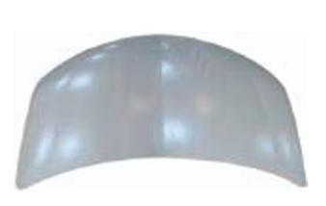 | 94768593 | 20 | 350 | 385 | 30 | 机盖（OE不匹配）
18 | Hyundai-KIA | 现代起亚 | kia ceed 3 2018-2025 | 引擎盖 | 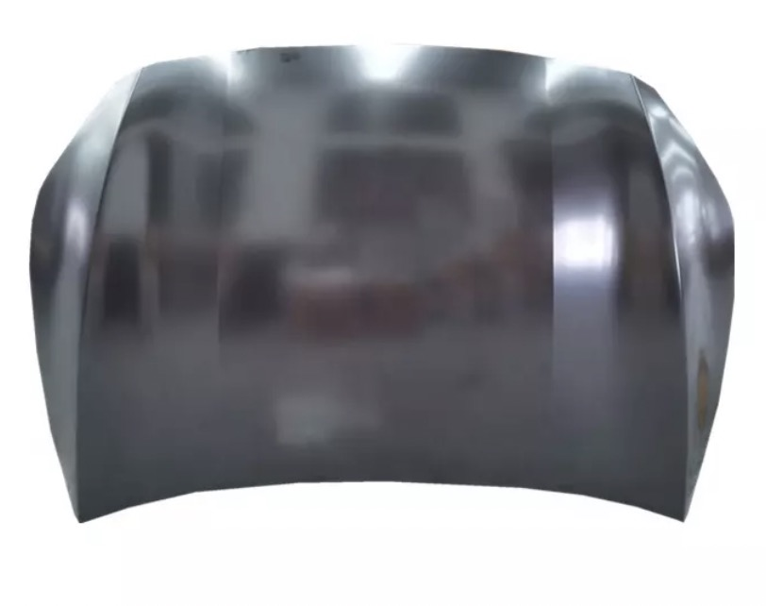 | 66400J7000 |  | 430 | 474
19 | Hyundai-KIA | 现代起亚 | kia ceed 3 2018-2021 | 前左翼子板下部护板 | 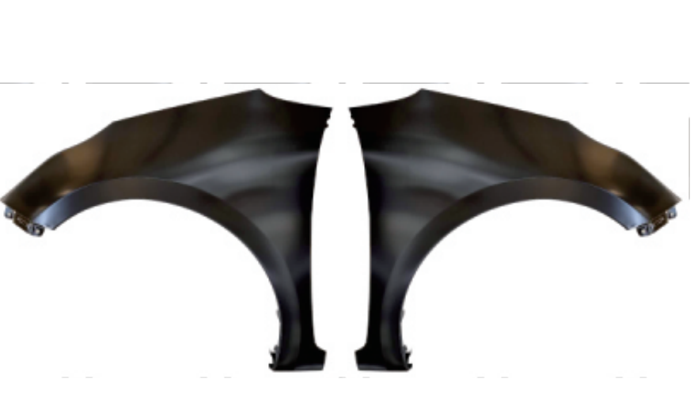 | 66311J7010 |  | 150 | 165
20 | Hyundai-KIA | 现代起亚 | kia ceed 3 2018-2021 | 后备箱门面板总成 |  | 73700J7210
21 | Hyundai-KIA | 现代起亚 | kia ceed 3 2018-2025 | 后保险杠 |  | 86610J7300
22 | Hyundai-KIA | 现代起亚 | kia ceed 3 2018-2025 | 左前灯 | 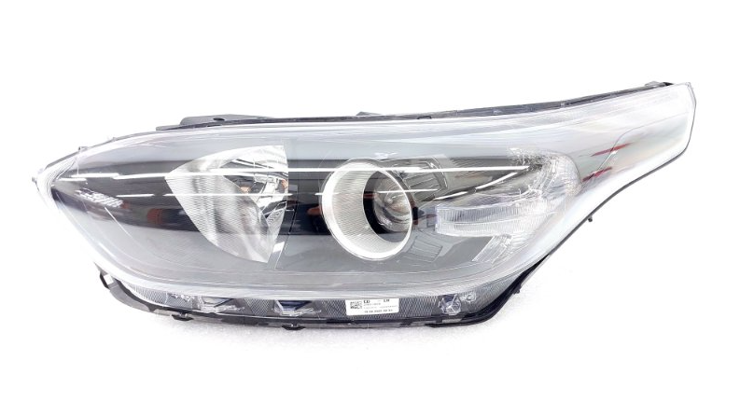 | 92101-J7001 | 4 | 850 | 909.5
23 | Hyundai-KIA | 现代起亚 | kia ceed 3 2018-2025 | 前置保险杠 |  | 86511J7DA0
24 | Hyundai-KIA | 现代起亚 | Kia ceed 3 2018-2025 | 左后门 | 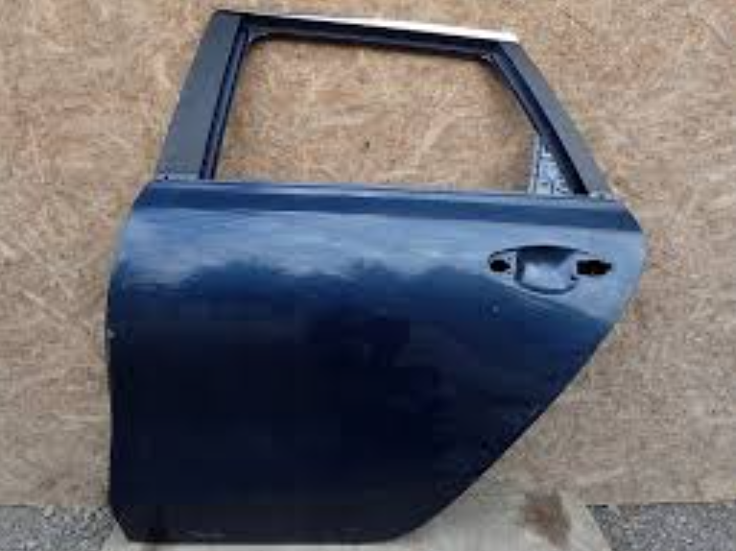 | 77003J7200 | 5 | 650 | 695.5
25 | Hyundai-KIA | 现代起亚 | ACCENT 20 (2020-2023) | 引擎盖 | 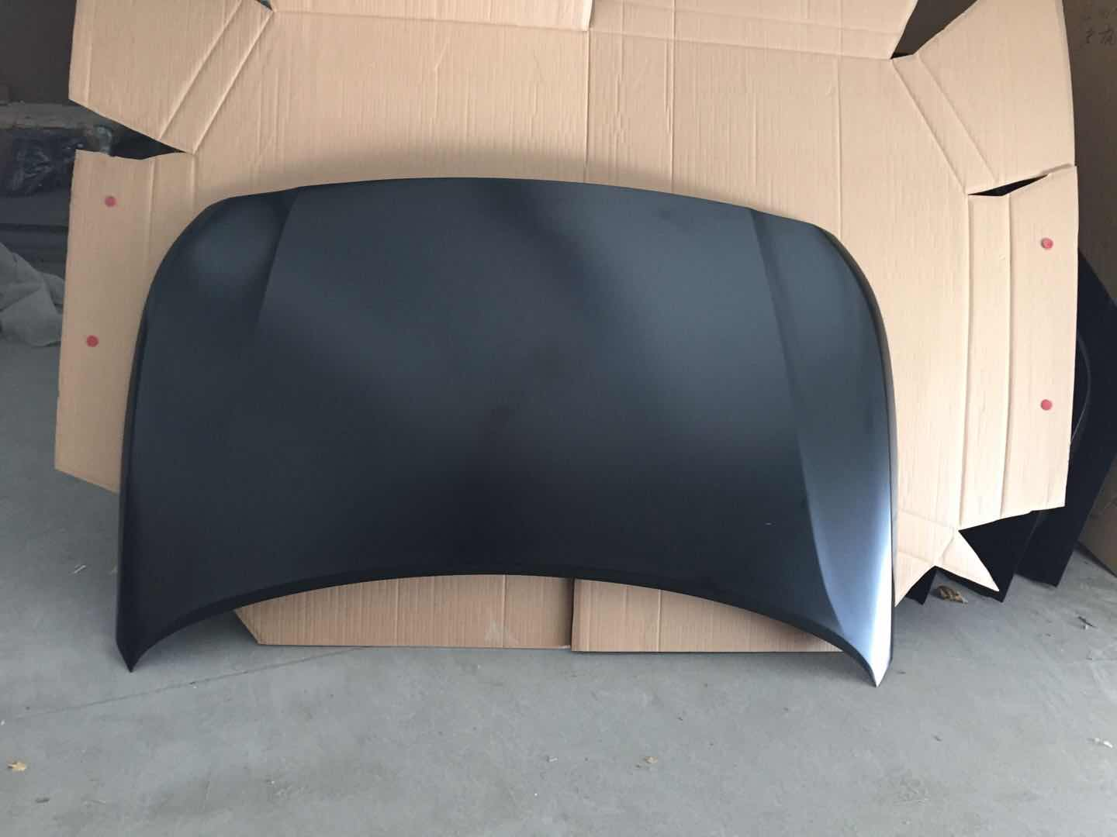 | 66400-H6001 |  | 260 | 286
26 | Hyundai-KIA | 现代起亚 | ACCENT 20 (2020-2023) | 左前灯 |  | 66311-H6000 | 10对 | 140 | 158.2 | 年后 | OE不匹配
27 | Hyundai-KIA | 现代起亚 | ACCENT 20 (2020-2023) | 前置保险杠 | 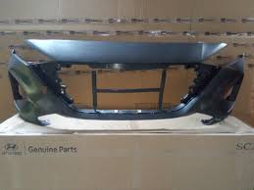 | 86511-H6500 | 10对 | 125 | 141.25 | 年后
28 | Hyundai-KIA | 现代起亚 | ACCENT 20 (2020-2023) | 前灯-大灯 | 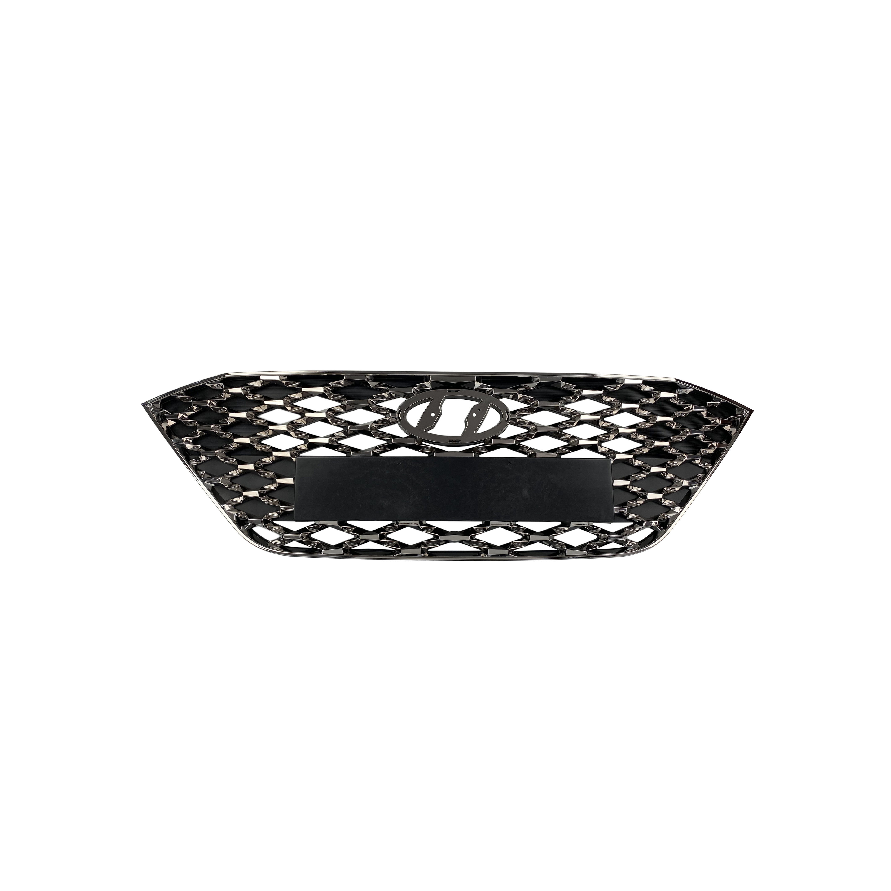 | 86350-H6500 |  | 110 |  |  | OE不匹配
29 | Hyundai-KIA | 现代起亚 | ACCENT 20 (2020-2023) | 后保险杠 | 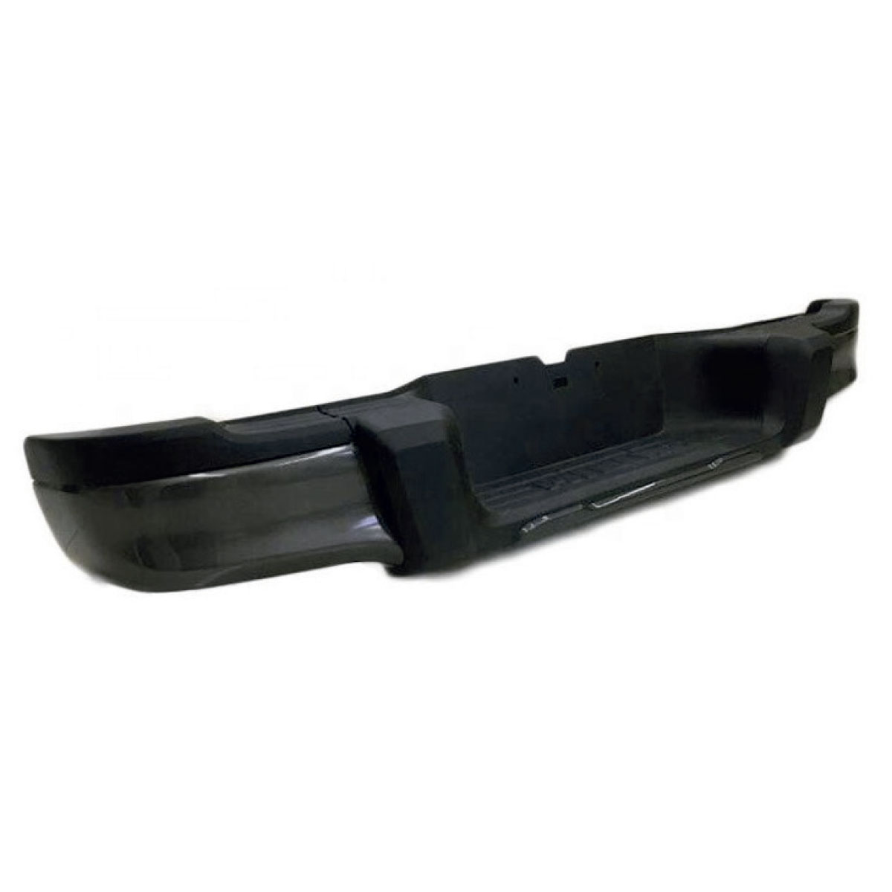 | 86610-H6500 |  | 170
30 | Hyundai-KIA | 现代起亚 | ACCENT 20 (2020-2023) | 左前灯 | 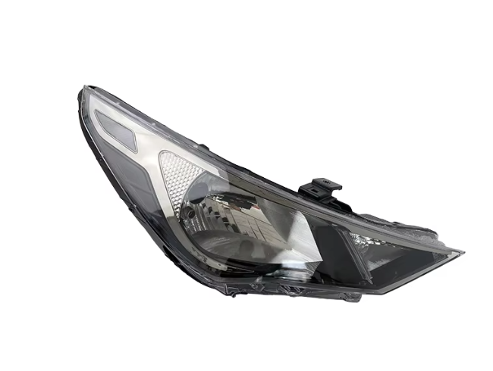 | 92101-H6510 | 10对 | 130 | 146.9 | 年后
31 | toyota | 丰田 | toyota camry 8 xv70 (2017-нв) | 凯美瑞卡钳 |  | 53301-33220
32 | toyota | 丰田 | toyota camry xv70 (2017-нв | 前右灯罩 |  | 53801-33200
33 | toyota | 丰田 | toyota camry xv70 (2017-нв | 前置保险杠 |  | 52119-3T930
34 | OMODA | 奇瑞omoda | OMODA C5 | 散热器格栅 白色 360度全景影像 |  | 602002764AAABW
35 | GENERAL MOTORS | 通用 | Chevrolet (Шевроле)-COBALT (2011-н. в.) | 右前灯罩 |  | 52035066
36 | GENERAL MOTORS | 通用 | Chevrolet (Шевроле)-COBALT (2011-н. в.) | 前置保险杠 | 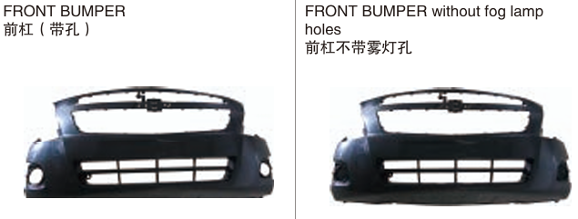 | 52026004 | 20 | 150 | 165 | 30
37 | GENERAL MOTORS | 通用 | Chevrolet (Шевроле)-COBALT (2011-н. в.) | 前门 | 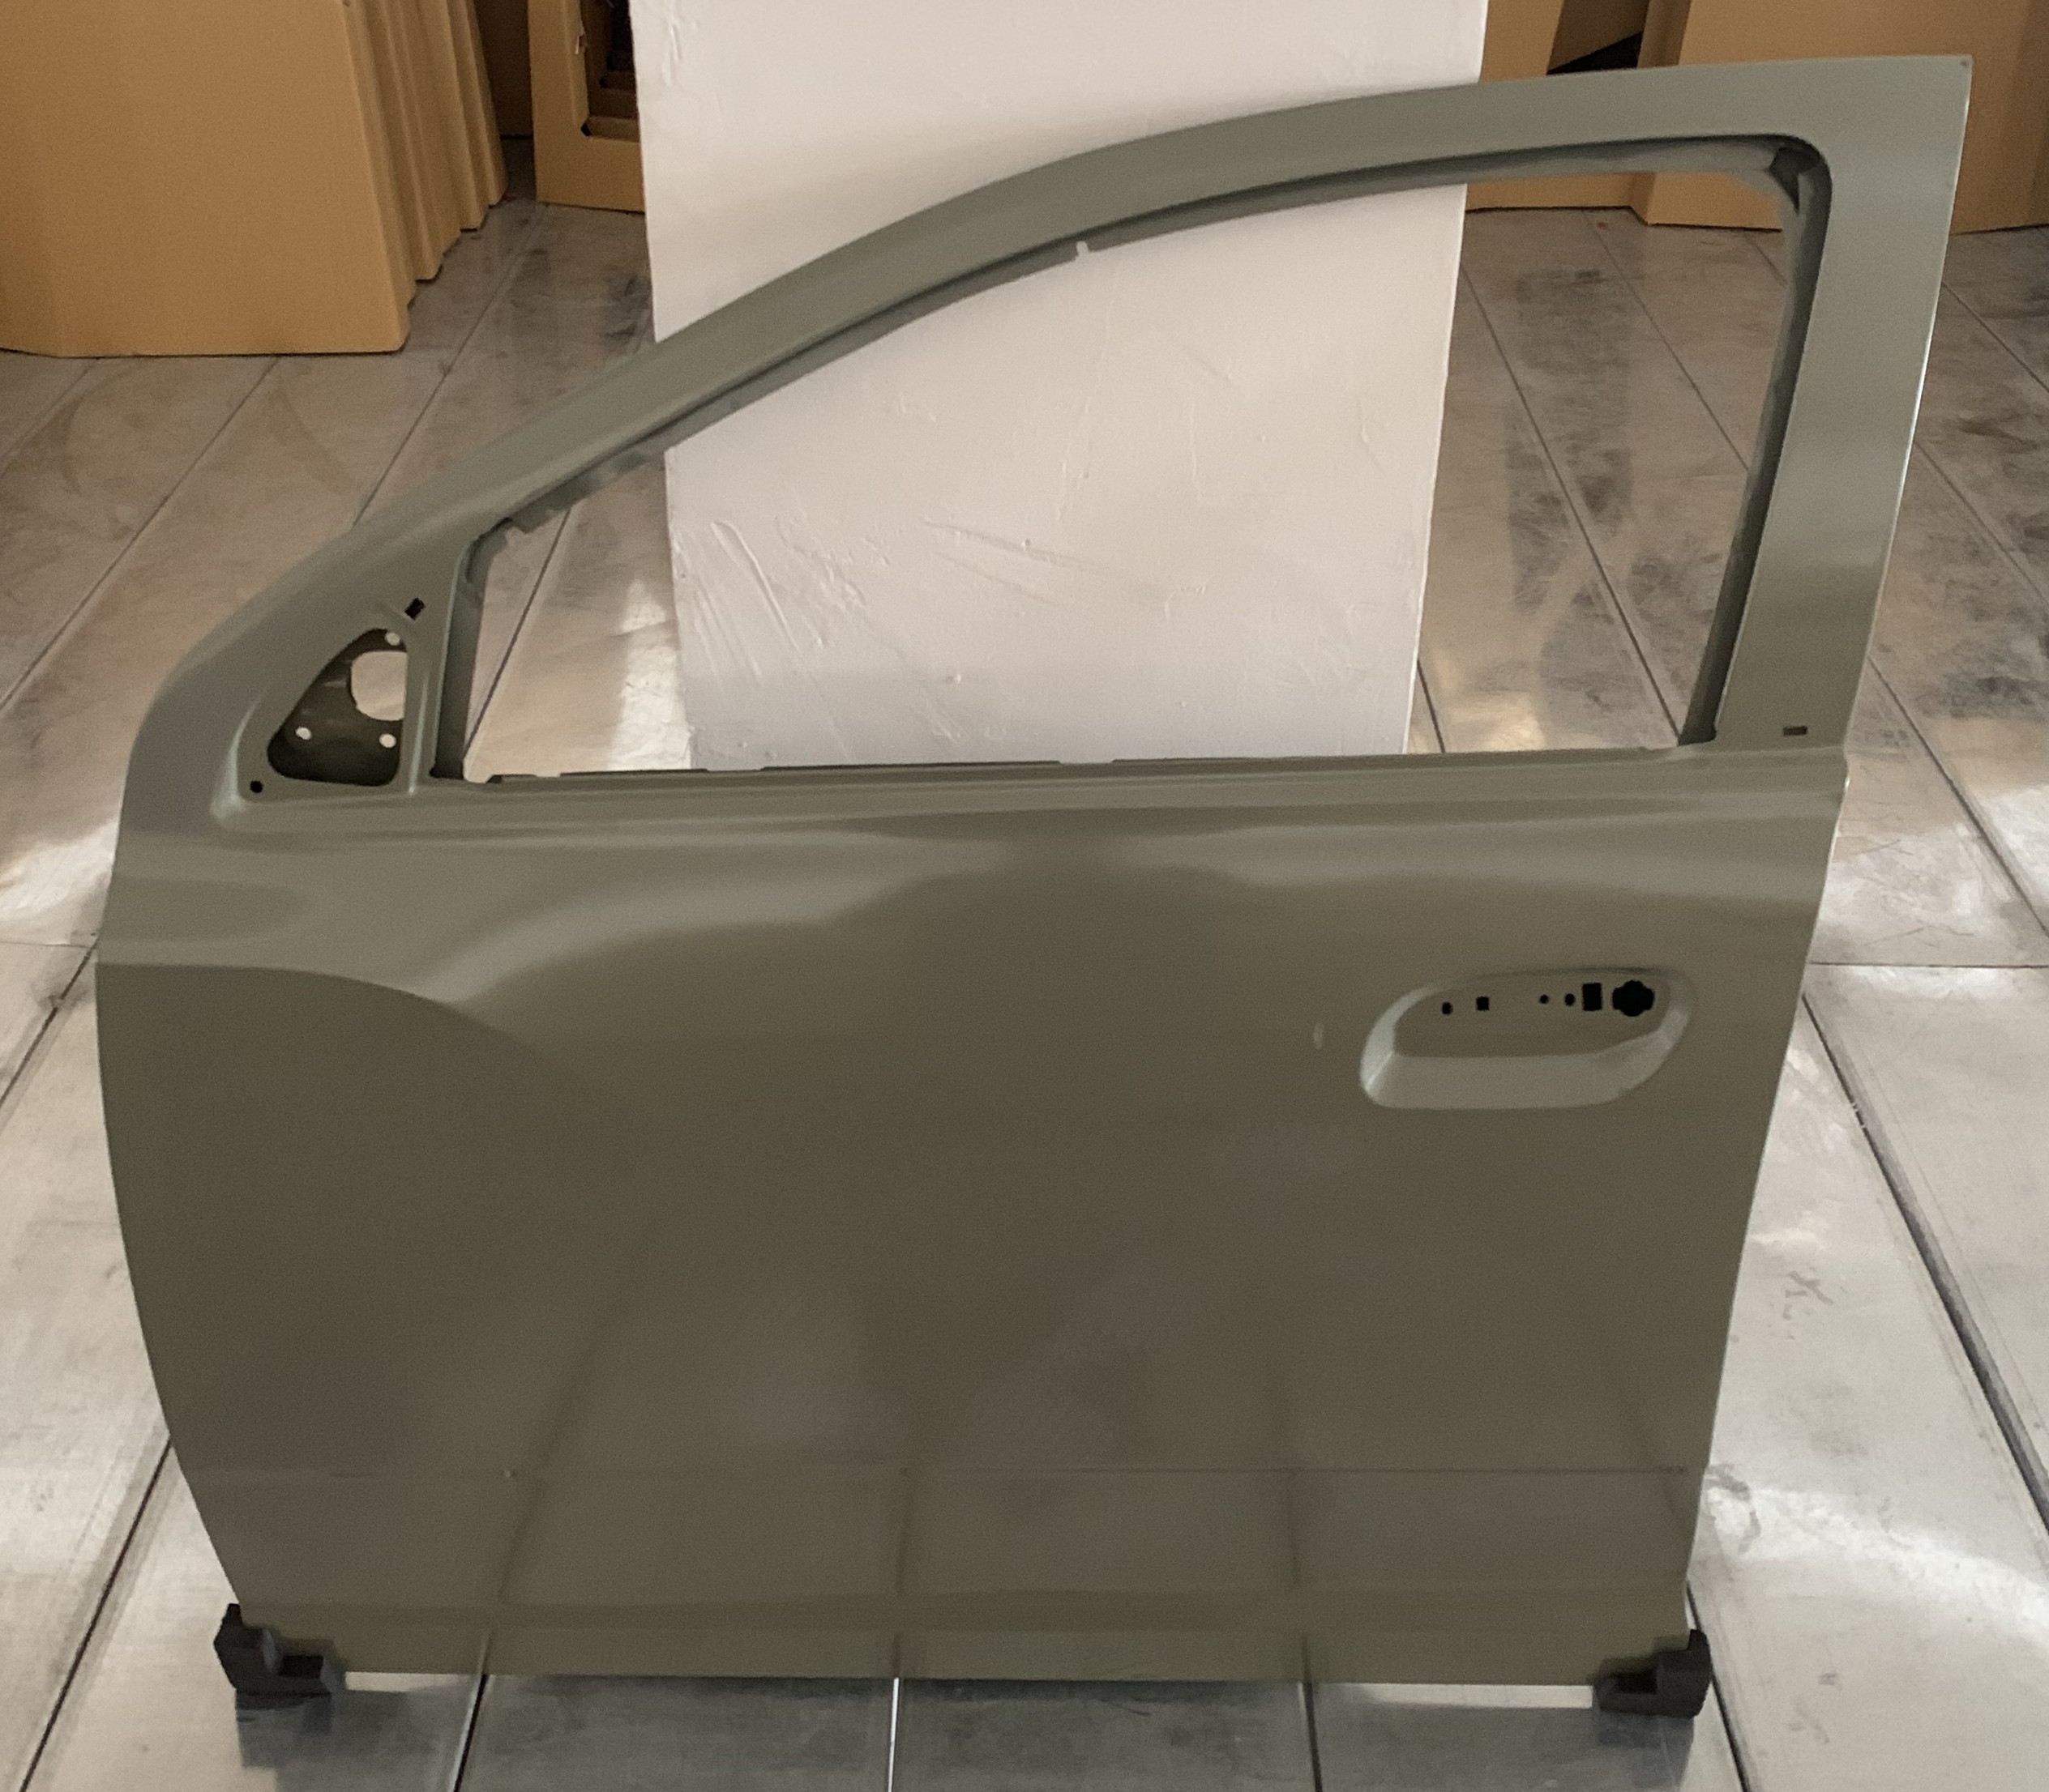 | 52055033 |  | 420 | 462 | 30

